Operator
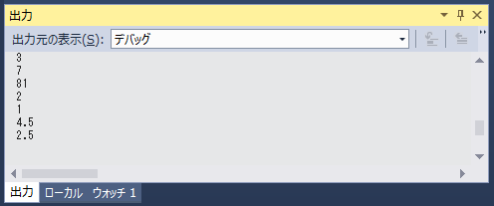
問題１ |  |  | 演算子

 | プロジェクト名：Pr03_Operator

 | ① | 次の計算を行って、結果を変数に格納しましょう。（フォーム起動時の処理内に） |  | ※ | フォーム起動時
 | ・ | 1 + 2 |  |  | private void Form1_Load(object sender, EventArgs e)
 | ・ | 10 - 3 |  |  | ⇒フォームのデザイナ画面のフォーム上でダブルクリックして作成する。
 | ・ | 9 × 9
 | ・ | 10 ÷ 5 （計算結果を求める）
 | ・ | 10 ÷ 3 （あまりを求める）
 | ・ | 3 ×1.5 (計算結果を小数で求める)
 | ・ | 10 ÷ 4 (計算結果を小数で求める)

 | ② | ①の結果を格納した変数をConsole.WriteLineで出力しましょう。

